7平面図
（参考様式１）

 | 平面図

 | 事業所の名称 | コーリングサポ笠岡
㉗
㉖
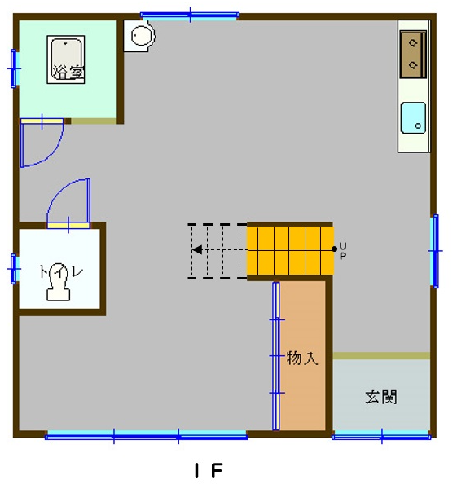
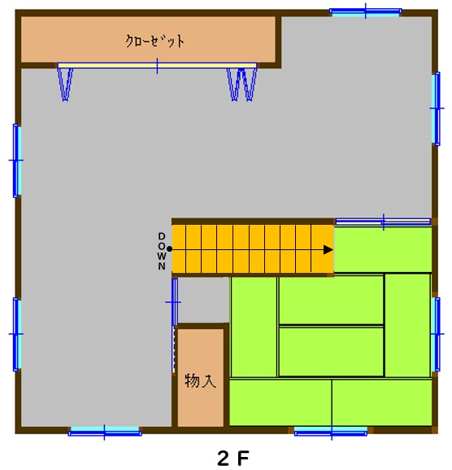
⑥
書庫・サーバルーム（約6㎡）
⑦
⑤

⑰
多目的室 （コミュニティスペース）
約３９㎡
作業室（実技室）
約３８㎡
⑲
⑨
⑩
⑧
㉘
⑱

㉙
㉛
⑪
⑳
④
⑭
㉚
⑮
作業室 （座学室）
約24㎡
㉑
㉒
㉕
相談室 兼
事務スペース 約２０㎡
⑯
㉝
⑫
⑬
③
㉓
㉔

②

備考１ 各室の用途及び面積を記載してください。
２ 当該事業所の専用部分と他の事業所等との共用部分がある場合はそれぞれ色分けする等して使用関係を分かり易く表示してください。

7周辺図
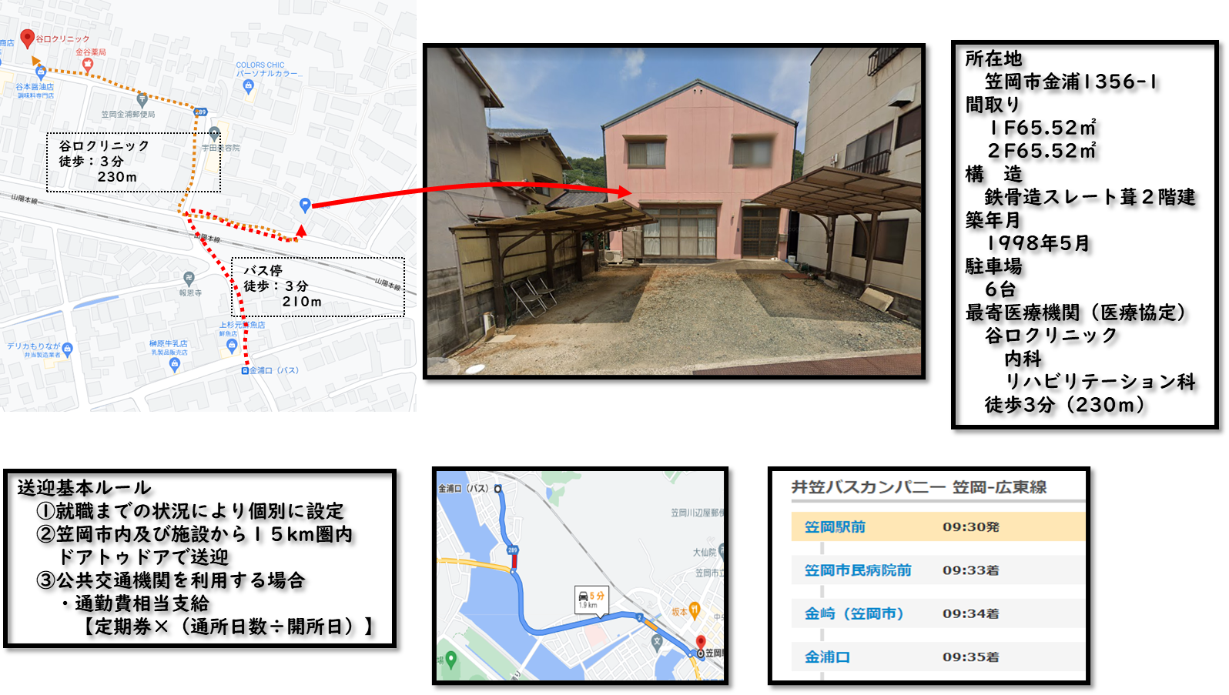
周辺図

 | 事業所の名称 | コーリングサポ笠岡

16-2サビ管誓約書(旧研修修了者)
旧研修修了者を配置する場合
（参考様式１１－２）

研修受講誓約書

 |  |  |  |  |  |  |  |  | 令和 年 月 日
岡山県知事 殿

 |  |  | 申請者 |  | 所在地 |  | 岡山県笠岡市笠岡４９３８－２
 |  |  |  |  | 名 称 |  | 合同会社ＤＵＧ研究所
 |  |  |  |  | 代表者職・氏名 |  |  | 代表社員 山内雄司

下記の者について，期限内に研修を修了させることを誓約いたします。

記

１ | 平成３１年３月３１日において旧サービス管理責任者研修修了者である次の者を，サービス管理責任者として暫定的に配置しますが，令和６年３月３１日までの間に「サービス管理責任者更新研修」を修了させます。

２ |  | （配置（予定）年月日） |  | 2021-12-01
 |  | （サービス管理責任者の氏名）

※サービス管理責任者更新研修を修了した後、速やかに、修了証書を提出すること。

 | 指定権者確認欄（指定権者が記入します。）
 |  | 研修名 |  |  |  | 修了年月日
 |  | サービス管理責任者更新研修

16-2サビ管誓約書(基礎研修修了者)
基礎研修修了者を配置する場合
【令和４年３月３１日までの修了者適用】
（参考様式１１－２）

研修受講誓約書

 |  |  |  |  |  |  |  |  | 令和３年９月 日
岡山県知事 殿

 |  |  | 申請者 |  | 所在地 |  | 岡山県笠岡市笠岡４９３８－２
 |  |  |  |  | 名 称 |  | 合同会社ＤＵＧ研究所
 |  |  |  |  | 代表者職・氏名 |  |  | 代表社員 山内雄司

下記の者について，期限内に研修を修了させることを誓約いたします。

記

１ | 平成３１年４月１日以降令和４年３月３１日までにサービス管理責任者基礎研修修了者となった次の者を，サービス管理責任者として暫定的に配置しますが，サービス管理責任者基礎研修修了者となった日から３年を経過する日までの間に「サービス管理責任者実践研修」を修了させます。

２ |  | （基礎研修修了年月日） |  | 令和 年 月 日
 |  | （実践研修修了期限） |  | 令和 年 月 日
 |  | （サービス管理責任者の氏名） |  | 山内雄司

※サービス管理責任者実践研修を修了した後、速やかに、修了証書を提出すること。

 | 指定権者確認欄（指定権者が記入します。）
 |  | 研修名 |  |  |  | 修了年月日
 |  | サービス管理責任者実践研修

